Лист1
 |  | Согласовано:
 |  | Директор МУ "Школьное питание"
 |  | ____________________ Л.С. Павлова

 | МЕНЮ
 | на " 31 " января 2023 года

 | Прием пищи, наименование блюд | Масса порции (г) | Пищевые вещества (г) |  |  | Энергетическая ценность (ккал)
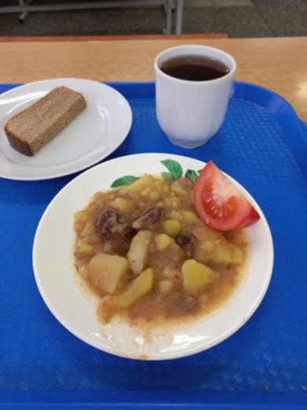
 |  |  | Б | Ж | У
 | ЗАВТРАК 1-4 класс
259 | Жаркое по домашнему | 200 | 20 | 9 | 24 | 254
 | Овощи свежие (или огурец, или помидор) | 40 | 0 | 0 | 2 | 7
376 | Чай с сахаром | 200 | 0 | 0 | 15 | 60
ПТ | Хлеб ржаной | 30 | 3 | 1 | 14 | 78
 | Итого: |  | 23 | 10 | 55 | 399

 | ЗАВТРАК 5-11 класс
259 | Жаркое по домашнему | 200 | 20 | 9 | 24 | 254
 | Овощи свежие (или огурец или помидор) | 30 | 0 | 0 | 2 | 7
376 | Чай с сахаром | 200 | 0 | 0 | 15 | 60
ПТ | Хлеб ржаной | 30 | 3 | 1 | 14 | 78
 | Итого: |  | 23 | 10 | 55 | 399

